界面&功能
界面相关

 | 道具tips
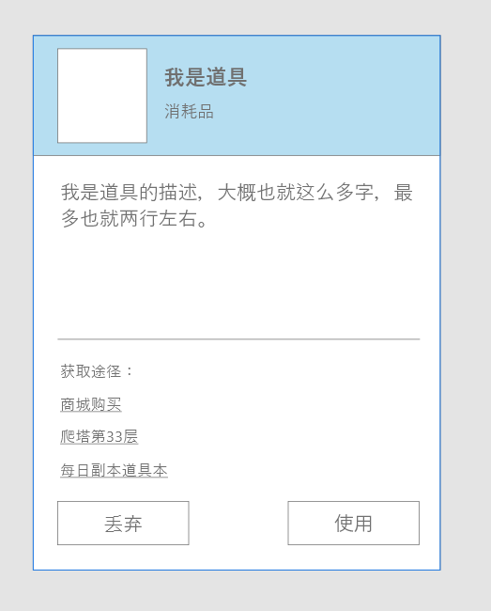
1
 |  |  | 功能规则

 |  | 1 | 道具信息
 |  |  | ▶ | 道具图标
 |  |  |  | 索引道具对应图标，通过表内独立字段对应
 |  |  | ▶ | 道具名称
2
 |  |  |  | 索引道具表名称字段
 |  |  | ▶ | 道具类型
 |  | 2 | 道具描述
 |  |  | ▶ | 与表内道具描述字段对应
 |  | 3 | 获取途径
 |  |  | ▶ | 通过表内获取途径字段转换，点击文本将跳转至对应界面
 |  |  |  | 该部分根据获取途径自适应弹窗长度，部分道具无获取途径，则该部分隐藏
 |  | 4 | 功能按钮
3
 |  |  | ▶ | 分为丢弃与使用按钮，部分道具无使用按钮
 |  | 5 | 底框

4

5

1
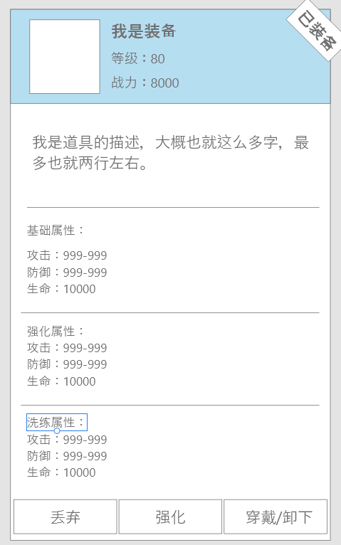
 | 装备tips
 |  |  |  | 功能规则

 |  |  | 1 | 装备基础信息
 |  |  |  | ▶ | 装备图标
 |  |  |  |  | 索引道具对应图标，通过表内独立字段对应
2
 |  |  |  | ▶ | 装备名称
 |  |  |  |  | 索引道具表名称字段
 |  |  |  | ▶ | 装备需求等级
 |  |  |  | ▶ | 装备战力值
 |  |  |  | ▶ | 是否装备标识
 |  |  |  |  | 若未装备，则不显示标识
3
 |  |  | 2 | 装备描述
 |  |  |  | ▶ | 与表内道具描述字段对应
 |  |  |  |  | 若未配置，则该部分隐藏
 |  |  | 3 | 基础属性
 |  |  |  | ▶ | 该部分显示装备的基础属性

4
 |  |  | 4 | 强化属性
 |  |  |  | ▶ | 该部分显示装备强化获得的属性，若未解锁或未进行强化则隐藏该部分
 |  |  | 5 | 洗练属性
 |  |  |  | ▶ | 该部分显示装备洗练获得的属性，若未解锁或未进行洗练则隐藏该部分
 |  |  | 6 | 功能按钮
 |  |  |  | ▶ | 包括：丢弃、强化、穿戴、卸下，四个按钮
5
 |  |  |  |  | 穿戴和卸下不会同时出现

6

